상품제안서
영국R. 루시 인덕션IH 스텐냄비 3종 세트 | 상품코드: S39746

 |  |  |  |  |  |  | 02-713-8555 | www.synergygift.co.kr
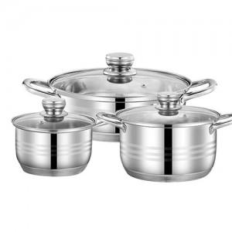

【상세/제작정보】

【인쇄/포장옵션】 | 스티커 / 종이케이스

【공급단가】 | 수량 | 20~ | 50~ | 100~ | 300~ | 500~
*VAT별도 | 단가 | 42,500원 | 41,820원 | 39,780원 | 38,760원 | 38,080원

【상품 URL】 | https://www.synergygift.co.kr:443/src/goods_detail.php?gdno=39746

